Hoja1
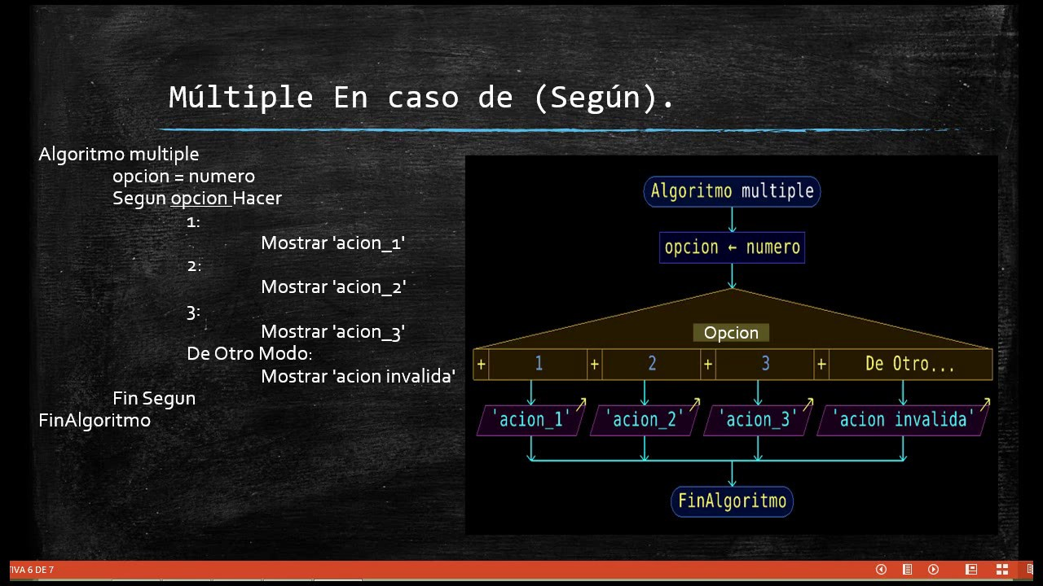
Ejercicio 5 CELT

